Referencia
 |  | INSPECCIONES INTERNAS DE SEGURIDAD, SALUD EN EL TRABAJO Y MEDIO AMBIENTE |  |  |  |  |  |  |  |  |  |  | Código: | F-SIG-073
 |  |  |  |  |  |  |  |  |  |  |  |  | Versión: | 01

RAZÓN SOCIAL: |  |  |  | RUC: |  | DOMICILIO (Dirección, distrito, departamento, provincia) |  |  |  |  | ACTIVIDAD ECONÓMICA |  |  | Nº TRABAJADORES EN EL CENTRO LABORAL
CONSTRUCCION Y ADMINISTRACION S.A. |  |  |  | 20109565017 |  | Av. Javier Prado Este Nro. 4109 - Santiago de Surco – Lima |  |  |  |  | Ingeniería / Construcción
PROYECTO |  |  |  |  |  | DIRECCIÓN DEL PROYECTO |  |  |  |  |  | OBJETIVO DE LA INSPECCIÓN
Verificar el cumplimiento de los estándares establecidos en Construcción y Administración S.A. |  |  |  |  |  |  |  |  |  |  |  | Verificar el cumplimiento de los estándares establecidos en Construcción y Administración S.A.
RESPONSABLE (S) DE LA INSPECCIÓN |  |  |  | RESPONSABLE DEL ÁREA INSPECCIONADA |  |  | ÁREA INSPECCIONADA |  |  | TIPO DE INSPECCIÓN (MARCAR) |  |  |  | HORA DE LA INSPECCIÓN | FECHA DE LA INSPECCIÓN
1) |  | 5) |  |  |  |  |  |  |  | Planeada: No planeada: Otro:
2) |  | 6)
3) |  | 7)
4) |  | 8)

ITEM | DESCRIPCIÓN DEL RESULTADO DE LA INSPECCIÓN |  | EVIDENCIA INICIAL (COLOCAR FOTOGRAFÍA) |  | NIVEL DE RIESGO | CATEGORIA | ACCIÓN CORRECTIVA / MITIGADORA |  | RESPONSABLE DE LA IMPLEMENTACIÓN |  | FECHA PROGRAMADA |  |  |  | ESTADO (Abierto/Cerrado)
1 | Ausencia de delimitación en zona excavada para ubicación de antena de internet en Campamento Galindo |  | 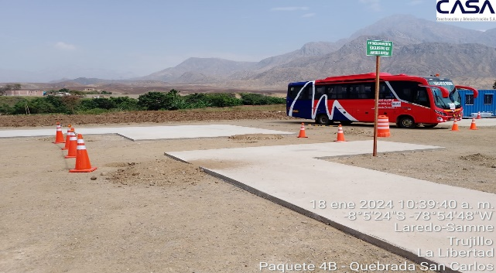 |  | RIESGO BAJO | OTROS | Delimitar área |  | SSOMA/PRODUCCION |  | 25/01/2024 | 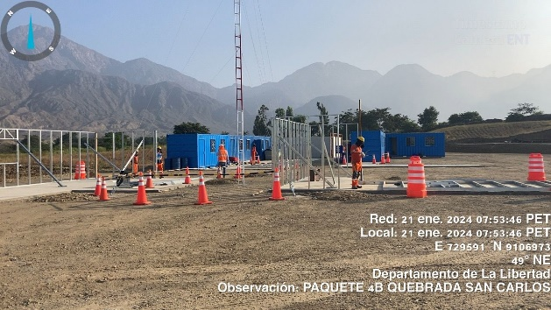 |  |  | Cerrado
2 |  |  |  |  |  |  |  |  |  |  |  |  |  |  | Cerrado
3 |  |  |  |  |  |  |  |  |  |  |  |  |  |  | Cerrado
4 |  |  |  |  |  |  |  |  |  |  |  |  |  |  | Cerrado
CONCLUSIONES Y RECOMENDACIONES

RESPONSABLE DEL REGISTRO
Nombres y Apellidos |  |  |  |  |  |  |  | Cargo |  |  | Fecha |  |  | Firma

